상품제안서
(국산)세도나X실리썬더3+1(0.7mm)(독일잉크/초초저점도) | 상품코드: S36541

 |  |  |  |  |  |  | 02-713-8555 | www.synergygift.co.kr
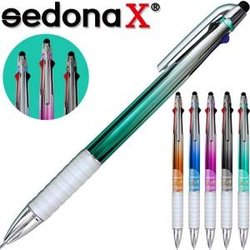

【상세/제작정보】

【인쇄/포장옵션】 | 실크 / OPP(비닐)

【공급단가】 | 수량 | 1,000~ | 2,000~ | 3,000~ | 5,000~ | 10,000~
*VAT별도 | 단가 | 720원 | 700원 | 670원 | 650원 | 620원

【상품 URL】 | https://www.synergygift.co.kr:443/src/goods_detail.php?gdno=36541

